Бланк заявки
 |  | БЛАНК ЗАЯВКИ на изделия из пластмасс ОАО "БЗПИ"

Наименование организации-заказчика:
Контактные данные:
№ п/п | Шифр | Штрих-код изделия | Наименование товара | Внешний вид | Заявляемое количество, ед. изм.
 |  |  | ВЕДРА И ТАЗЫ
1 | 321811 | 4811221018608 | Ведро 7 л "Лайт" без крышки (бирюзовое) | 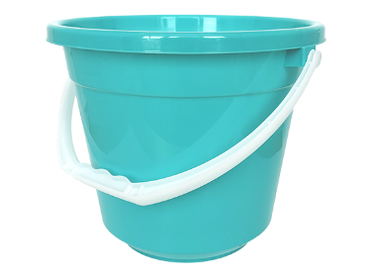
2 | 321812 | 4811221018622 | Ведро 7 л "Лайт" с крышкой (бирюзовое) | 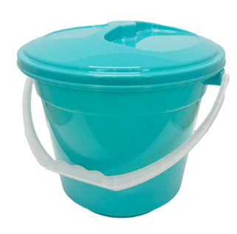
3 | 321824 | 4811221018868 | Ведро 7 л "Лайт" без крышки (фуксия) | 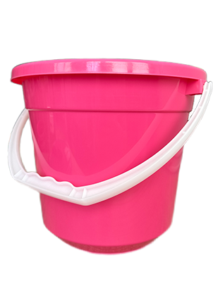
4 | 321823 | 4811221018882 | Ведро 7 л "Лайт" с крышкой (фуксия) | 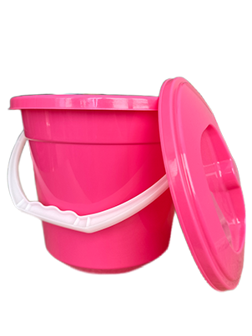
5 | 321813 | 4811221018721 | Ведро 7 л "Лайт" без крышки (голубое) | 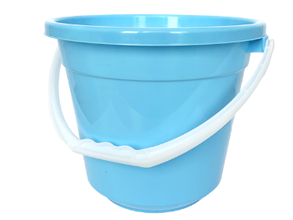
6 | 321814 | 4811221018745 | Ведро 7 л "Лайт" с крышкой (голубое) | 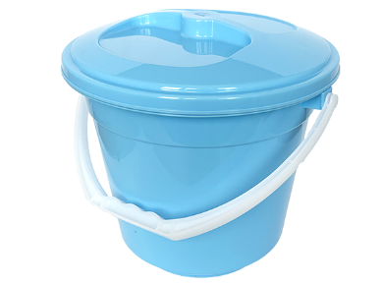
7 | 321815 | 4811221018646 | Ведро 10 л "Лайт" без крышки (бирюзовое) | 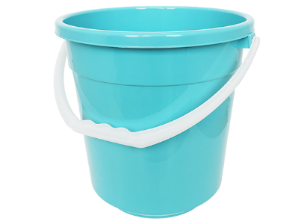
8 | 321816 | 4811221018660 | Ведро 10 л "Лайт" с крышкой (бирюзовое) | 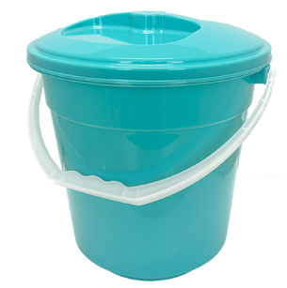
9 | 321826 | 4811221018905 | Ведро 10 л "Лайт" без крышки (фуксия) | 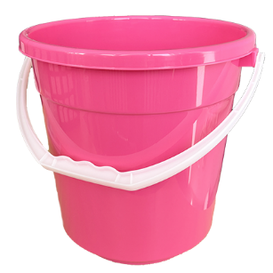
10 | 321825 | 4811221018929 | Ведро 10 л "Лайт" с крышкой (фуксия) | 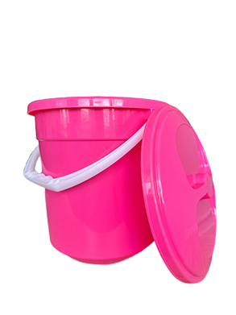
11 | 321817 | 4811221018769 | Ведро 10 л "Лайт" без крышки (голубое) | 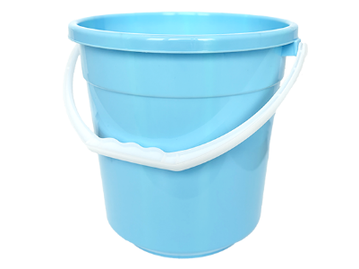
12 | 321818 | 4811221018783 | Ведро 10 л "Лайт" с крышкой (голубое) | 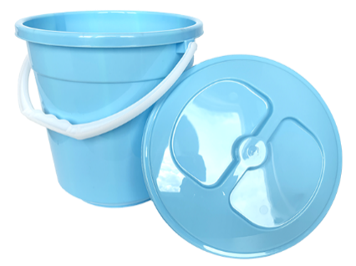
13 | 321819 | 4811221018684 | Ведро 12 л "Лайт" без крышки (бирюзовое) | 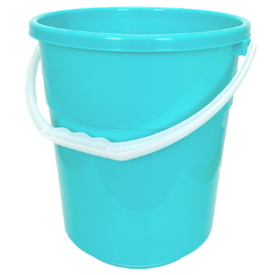
14 | 321820 | 4811221018707 | Ведро 12 л "Лайт" с крышкой (бирюзовое) | 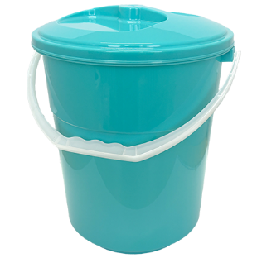
15 | 321828 | 4811221018943 | Ведро 12 л "Лайт" без крышки (фуксия) | 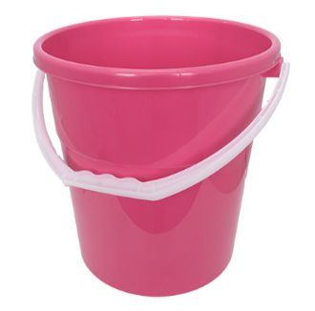
16 | 321827 | 4811221018967 | Ведро 12 л "Лайт" с крышкой (фуксия) | 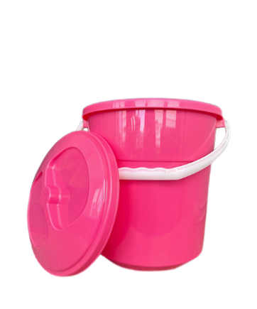
17 | 321821 | 4811221018806 | Ведро 12 л "Лайт" без крышки (голубое) | 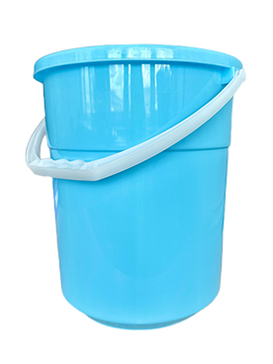
18 | 321822 | 4811221018820 | Ведро 12 л "Лайт" с крышкой (голубое) | 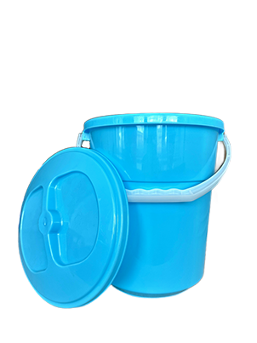

13 | 321114 | 4811221000511 | Ведро 3 л без крышки | 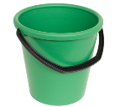
15 | 321795 | 4811221018073 | Ведро 5 л без крышки (жёлтое) | 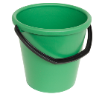
16 | 321793 | 4811221018035 | Ведро 5 л без крышки (зелёное)
17 | 321791 | 4811221018110 | Ведро 5 л без крышки (красное)
18 | 321792 | 4811221018158 | Ведро 5 л без крышки (синее)
19 | 321794 | 4811221018196 | Ведро 5 л без крышки (фиолетовое)
20 | 321796 | 4811221018233 | Ведро 5 л без крышки (бирюзовое)
22 | 321797 | 4811221018257 | Ведро 7 л без крышки (бирюзовое) | 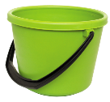
23 | 321790 | 4811221018097 | Ведро 7 л без крышки (жёлтое)
24 | 321788 | 4811221018059 | Ведро 7 л без крышки (зелёное)
25 | 321786 | 4811221018134 | Ведро 7 л без крышки (красное)
26 | 321787 | 4811221018172 | Ведро 7 л без крышки (синее)
27 | 321789 | 4811221018219 | Ведро 7 л без крышки (фиолетовое)
28 | 321168 | 4811221000481 | Ведро 7 л с крышкой | 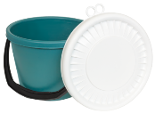
29 | 321636 | 4811221006001 | Ведро 10 л с носиком | 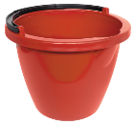
30 | 321051 | 4811221000450 | Ведро 10 л Ø286х252 мм | 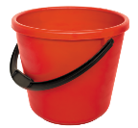
31 | 321578 | 4811221000467 | Ведро 10 л Ø300х255 мм (с мерной шкалой) | 
32 | 321803 | 4811221018486 | Ведро 10 л Ø300х255 мм (с мерной шкалой) (бирюза)
33 | 321802 | 4811221018325 | Ведро 10 л Ø300х255 мм (с мерной шкалой) (жёлтое)
34 | 321800 | 4811221018288 | Ведро 10 л Ø300х255 мм (с мерной шкалой) (зелёное)
35 | 321798 | 4811221018363 | Ведро 10 л Ø300х255 мм (с мерной шкалой) (красное)
36 | 321799 | 4811221018400 | Ведро 10 л Ø300х255 мм (с мерной шкалой) (синее)
37 | 321801 | 4811221018448 | Ведро 10 л Ø300х255 мм (с мерной шкалой) (фиолетовое)
38 | 321052 | 4811221000443 | Ведро 10 л с крышкой | 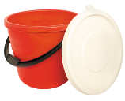
39 | 321656 | 4811221006179 | Ведро 11 л Ø300х257 мм | 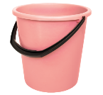
40 | 321099 | 4811221000429 | Ведро 12 л Ø286х284 мм | 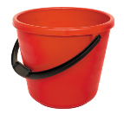
41 | 321809 | 4811221018509 | Ведро 12 л Ø286х284 мм (бирюза)
42 | 321808 | 4811221018349 | Ведро 12 л Ø286х284 мм (жёлтое)
43 | 321806 | 4811221018301 | Ведро 12 л Ø286х284 мм (зелёное)
44 | 321804 | 4811221018387 | Ведро 12 л Ø286х284 мм (красное)
45 | 321805 | 4811221018424 | Ведро 12 л Ø286х284 мм (синее)
46 | 321807 | 4811221018462 | Ведро 12 л Ø286х284 мм (фиолетовое)
47 | 321576 | 4811221000436 | Ведро 12 л Ø302х266 мм | 
48 | 321633 | 4811221005974 | Ведро 12 л с носиком | 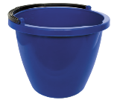
49 | 321715 | 4811221009422 | Ведро 12 л Ø292х286 мм | 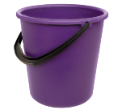
50 | 321654 | 4811221006490 | Ведро 12 л прямоугольное | 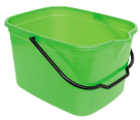
51 | 321364 |  | Ручка ведра 10 л (универсальная) (под заказ) | 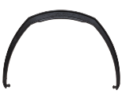
52 | 321365 |  | Ручка ведра 12 л (под заказ) | 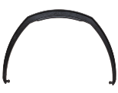
53 | 321170 |  | Ручка ведра 15 л (под заказ)
54 | 321483 |  | Ручка ведра 5 л (под заказ)
55 | 321780 | 4811221017700 | Таз 9 л | 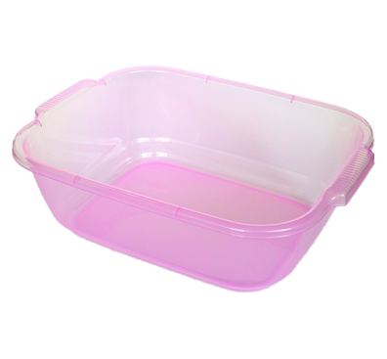
56 | 321658 | 4811221006506 | Таз 11 л овальный с ручками | 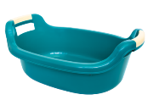
57 | 321001 | 4811221014648 | Таз 12 л круглый | 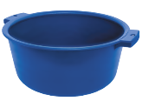
58 | 321109 | 4811221015119 | Таз 12 л овальный | 
59 | 321652 | 4811221006117 | Таз овальный 14 л с ручками | 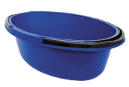
60 | 321655 | 4811221006186 | Таз 14 л овальный | 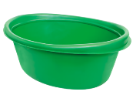
61 | 321708 | 4811221009101 | Таз 18 л | 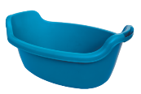
62 | 321360 | 4811221014662 | Таз 20 л с ручками | 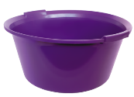
63 | 321718 | 4811221009453 | Таз для бани 20 л | 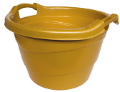
64 | 321097 | 4811221000047 | Таз 30 л овальный | 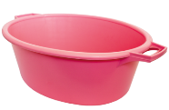
 |  |  | ВЕДРА УПАКОВОЧНЫЕ
1 | 321160 | 4811221000290 | Ведро овальное 3 л с крышкой | 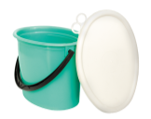
2 | 321151 | 4811221000276 | Ведро овальное 5 л с крышкой | 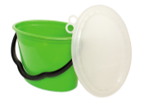
3 | 321149 | 4811221000252 | Ведро овальное 10 л с крышкой | 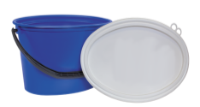
4 | 321146 | 4811221000269 | Ведро овальное 10 л без крышки | 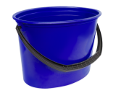
5 | 321069 | 4811221000245 | Ведро овальное 15 л с крышкой | 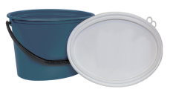
6 | 321742 | 4811221011869 | Ведро овальное 15 л без крышки | 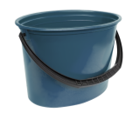
 |  |  | ЕМКОСТИ
1 | 831016 | 4811221000108 | Бак 50 л с крышкой | 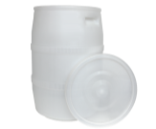
2 | 831056 | 4811221014440 | Бак 50 л с крышкой хозяйственный | 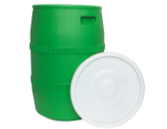
3 | 321187 | 4811221000122 | Бак 65 л | 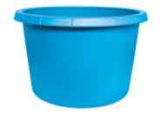
4 | 831047 | 4811221004540 | Бочка 20 л с крышкой | 
5 | 831057 | 4811221014457 | Бочка 20 л с крышкой хозяйственная | 
6 | 831012 | 4811221000115 | Бочка 35 л с крышкой | 
7 | 831059 | 4811221014464 | Бочка 35 л с крышкой хозяйственная | 
8 | 321179 | 4811221000139 | Бочка 36 л с крышкой | 
9 | 321750 | 4811221014488 | Бочка 36 л с крышкой хозяйственная | 
15 | 831061 | 4811221016604 | Канистра КН-ПЩ-20 л | 
16 | 831064 | 4811221009408 | Канистра 5,0 л | 
18 | 831066 |  | Канистра КН-ПЩ-10,0 л
19 | 321119 | 4811221009675 | Крышка канистры с прокладкой | 
20 | 321529 |  | Крышка фляги 40 л | 
22 | 831040 | 4811221000146 | Фляга 40 л | 
23 | 831058 | 4811221014471 | Фляга 40 л хозяйственная | 
24 | 831041 | 4811221009361 | Фляга 40 л НПЩ | 
25 | 321596 | 4811221006483 | Фляга 50 л | 
 |  |  | ЯЩИКИ И ПОДДОНЫ
1 | 321731 | 4811221009767 | Крышка к ящику | 
2 | 321020 | 4811221000351 | Ящик прямоугольный 11 л | 
3 | 321696 | 4811221009125 | Ящик прямоугольный 11,5 л | 
4 | 321463 | 4811221000375 | Ящик хозяйственный 12 л | 
5 | 321592 | 4811221004601 | Ящик хозяйственный 12 л с крышкой | 
9 | 321573 | 4811221004427 | Ящик 40 л с ручками | 
10 | 321747 | 4811221014525 | Ящик 40 л с ручками хозяйственный | 
11 | 321829 | 4811221009507 | Ящик полиэтиленовый с ручками 40 л НПЩ
12 | 321041 | 4811221000368 | Ящик хозяйственный ребристый 42 л | 
13 | 321081 | 4811221000344 | Ящик для ягод, фруктов, овощей 30 л | 
14 | 321167 | 4811221000337 | Ящик для овощей 35 л | 
15 | 321086 | 4811221000320 | Ящик для овощей 55 л | 

ТОВАРЫ НАРОДНОГО ПОТРЕБЛЕНИЯ

 |  |  | САД И ОГОРОД
27 | 321830 | 4811221019360 | Набор садового иснтрумента
3 | 321704 | 4811221009170 | Вилка посадочная | 
22 | 321703 | 4811221009156 | Совок посадочный | 
4 | 321476 | 4811221000788 | Грабли | 
5 | 321650 | 4811221006162 | Грабли веерные | 
6 | 321546 | 4811221004274 | Грабли садовые | 
7 | 321735 | 4811221009835 | Грабли с черенком | 
8 | 321736 | 4811221009842 | Грабли веерные с черенком (под заказ) | 
9 | 321734 | 4811221009828 | Грабли садовые с черенком (под заказ) | 
11 | 321649 | 4811221005455 | Лейка для цветов | 
12 | 831062 | 4811221017359 | Лейка садовая 10 л WATERFLY | 
13 | 831063 | 4811221017373 | Лейка садовая 6 л WATERFLY | 
14 | 321645 | 4811221006100 | Лопата для снега | 
15 | 321686 | 4811221008050 | Лопата для снега с насадкой | 
16 | 321720 | 4811221008067 | Лопата для снега с черенком | 
18 | 321174 | 4811221009163 | Насадка лейки | 
23 | 841009 | 4811221000313 | Шланг поливочный ПЭВ-20(н) 20 м Waterfly | 
24 | 841008 | 4811221000306 | Шланг поливочный ПЭВ-20(н) 30 м Waterfly | 
25 | 841010 | 4811221004854 | Шланг поливочный ПЭВ-20(н) 50 м Waterfly | 
 |  |  | ВЫРАЩИВАНИЕ ЦВЕТОВ
1 | 321595 | 4811221004632 | Вазон земляной | 
2 | 321685 | 4811221007992 | Вазон цветочный 3,5 л | 
3 | 321722 | 4811221009576 | Вазон цветочный 8 л | 
4 | 321719 | 4811221009460 | Вазон цветочный 12 л | 
14 | 321754 | 4811221015140 | Горшок для цветов квадратный "Ротанг" 1,85 л с поддоном | 
15 | 321755 | 4811221015188 | Горшок для цветов квадратный "Ротанг" 3 л с поддоном | 
16 | 321758 | 4811221015294 | Горшок для цветов квадратный "Ротанг" 5 л с поддоном | 
17 | 321777 | 4811221017014 | Кашпо-горшок для цветов квадратный "Ротанг 18л" | 
18 | 321784 | 4811221017809 | Кашпо "Ротанг 18л" | 
19 | 321712 | 4811221009286 | Горшок подвесной 3 л | 
20 | 321713 | 4811221009293 | Горшок подвесной 5 л | 
21 | 321692 | 4811221008791 | Корзинка для посадки луковичных растений | 
22 | 321589 | 4811221004557 | Лесенка для цветов | 
23 | 321105 | 4811221000535 | Ящик балконный для цветов | 
24 | 321613 | 4811221005363 | Ящик для рассады | 
25 | 321352 | 4811221000542 | Ящик для цветов | 
 |  |  | СТРОИТЕЛЬСТВО
1 | 321783 | 4811221017762 | Ведро строительное усиленное 12 л | 
2 | 321782 | 4811221017786 | Ведро строительное усиленное 16 л | 
3 | 321781 | 4811221017748 | Ведро строительное усиленное 20 л
4 | 330397 |  | Ведро-20,0-К1 ГОСТ33756-2016 (под заказ) | 
5 | 321834 | 4811221019414 | Таз круглый строительный 40л | 
6 | 321833 | 4811221019407 | Таз прямоугольный строительный 40л
7 | 321832 | 4811221019384 | Таз круглый строительный 60л | 
8 | 321831 | 4811221019377 | Таз прямоугольный строительный 60л
 |  |  | КУХНЯ
1 | 321700 | 4811221008944 | Держатель для бумажных полотенец | 
2 | 321588 | 4811221004502 | Доска разделочная 336х198 мм | 
3 | 321714 | 4811221009415 | Доска разделочная гибкая | 
4 | 321007 | 4811221000986 | Дуршлаг | 
5 | 321527 | 4811221004038 | Дуршлаг с поддоном | 
6 | 321351 | 4811221000993 | Дуршлаг с ручкой | 
7 | 321459 | 4811221001112 | Ковш | 
8 | 321100 | 4811221000955 | Кружка мерная | 
9 | 321005 | 4811221001587 | Крышка для закрывания стеклянных банок | 
10 | 321008 | 4811221001594 | Крышка для майонезных банок | 
11 | 321540 | 4811221004120 | Крышка для слива жидкости из стеклобанок | 
12 | 321002 | 4811221001570 | Крышка хозяйственная (для консервирования) | 
13 | 321677 | 4811221007855 | Крышка для СВЧ печи | 
14 | 321732 | 4811221009750 | Крышка для СВЧ печи Ø240х75 мм | 
15 | 321666 | 4811221007497 | Кувшин 1,25 л | 
16 | 321710 | 4811221009231 | Кувшин для сока | 
17 | 321489 | 4811221000603 | Лоток для столовых принадлежностей | 
18 | 321019 | 4811221000597 | Лоток для столовых приборов | 
19 | 321539 | 4811221004144 | Миска 1,5 л | 
20 | 321481 | 4811221000238 | Миска 3 л | 
21 | 321785 | 4811221017823 | Миска 4 л | 
22 | 321466 | 4811221000221 | Миска 5 л | 
23 | 321037 | 4811221000214 | Миска 7 л | 
24 | 321039 | 4811221001624 | Набор мисок (3, 5, 7 л) | 
25 | 321774 | 4811221016123 | Миска для взбивания 4 л | 
26 | 321487 | 4811221000726 | Поднос квадратный | 
27 | 321079 | 4811221000702 | Поднос круглый | 
28 | 321753 | 4811221015058 | Поднос с ручками "Ротанг" | 
29 | 321072 | 4811221000719 | Поднос столовый | 
30 | 321063 | 4811221000689 | Поднос чайный | 
31 | 321684 | 4811221007893 | Подставка для ложек (Количество ограничено-167 шт.) | 
32 | 321180 | 4811221001532 | Решетка для мойки 298х278 мм | 
33 | 321567 | 4811221004298 | Решетка для мойки 270х270 мм | 
34 | 321038 | 4811221001549 | Решетка для мойки 350х270 мм | 
35 | 321646 | 4811221006049 | Решетка для мойки Ø295 мм | 
36 | 321644 | 4811221006094 | Салатник 0,6 л | 
37 | 321637 | 4811221006018 | Салатник 1,5 л | 
38 | 321112 | 4811221001105 | Совок для сыпучих продуктов | 
39 | 321457 | 4811221000962 | Стакан мерный | 
 |  |  | ВАННАЯ КОМНАТА И ТУАЛЕТ
1 | 321177 | 4811221000023 | Ванна со стиральной доской | 
2 | 831051 | 4811221008951 | Вантуз сантехнический | 
3 | 321594 | 4811221004618 | Ведро-туалет | 
4 | 321475 | 4811221000887 | Держатель для туалетной бумаги (Количество ограничено-1663 шт.) | 
5 | 321590 | 4811221004519 | Ковш для бани | 
6 | 321667 | 4811221005462 | Корзина для белья угловая | 
7 | 321482 | 4811221001211 | Мыльница бытовая 125х88х26 мм | 
8 | 321500 | 4811221001228 | Мыльница бытовая 140х95х30 мм | 
9 | 321084 | 4811221001242 | Мыльница дорожная 110х70х50 мм | 
10 | 321025 | 4811221001259 | Мыльница дорожная 100х70х40 мм | 
11 | 321175 | 4811221001235 | Мыльница МБ 110х75х25 (решетчатая) | 
12 | 321756 | 4811221015034 | Мыльница на ванну | 
14 | 321671 | 4811221007428 | Сиденье для унитаза 446х355 с крышкой | 
16 | 321103 | 4811221001457 | Сиденье для унитаза 405х370 (обод) | 
17 | 321117 | 4811221000191 | Сиденье для унитаза 405х370 с крышкой | 
19 | 321586 | 4811221001464 | Сиденье для унитаза 392х350 (обод) | 
20 | 321116 | 4811221000207 | Сиденье для унитаза 392х350 с крышкой | 
22 | 361015 | 4811221001068 | Сиденье для унитаза детское | 
23 | 321494 | 4811221001075 | Сиденье унитаза для детей | 
 |  |  | УБОРКА
3 | 321694 | 4811221008821 | Ведро педальное для мусора | 
6 | 321660 | 4811221006544 | Корзина для бумаг угловая | 
7 | 321693 | 4811221008814 | Корзинка для мусора | 
8 | 321054 | 4811221000672 | Пылевыбивалка веерная | 
9 | 321053 | 4811221000665 | Пылевыбивалка квадратная | 
10 | 321012 | 4811221000658 | Пылевыбивалка круглая | 
11 | 321150 | 4811221001013 | Совок для мусора с зубчиками | 
12 | 321572 | 4811221004366 | Совок для мусора с ручкой | 
13 | 321624 | 4811221005516 | Контейнер для мусора 10 л | 
 |  |  | ХРАНЕНИЕ И ОРГАНИЗАЦИЯ ПРОСТРАНСТВА
1 | 321726 | 4811221009699 | Корзина мягкая 30 л | 
2 | 321778 | 4811221017403 | Корзина универсальная мягкая 25 л
3 | 321018 | 4811221000900 | Корзина хозяйственная | 
4 | 321730 | 4811221009736 | Корзинка 200х200х150 мм (4 л) | 
5 | 321733 | 4811221009811 | Корзинка 380х300х130 мм (11 л) | 
6 | 321548 | 4811221004281 | Лоток 230х150х60 мм | 
7 | 321574 | 4811221004267 | Лоток 380х270х155 мм | 
8 | 321030 | 4811221000894 | Табурет | 
12 | 321702 | 4811221009026 | Ящик на колесах (Количество ограничено- 241 шт.) | 
13 |  |  | УХОД ЗА ОДЕЖДОЙ И ОБУВЬЮ
14 | 321015 | 4811221001518 | Вешалка для легкого платья | 
15 | 321568 | 4811221004311 | Вешалка тип ВВ р-р 52-54 | 
17 | 321188 | 4811221001402 | Рожок для обуви | 
 |  |  | ДЕТСКИЕ ИЗДЕЛИЯ
1 | 321165 | 4811221000016 | Ванна детская | 
2 | 321672 | 4811221007435 | Ванночка детская | 
3 | 321657 | 4811221006445 | Горшок туалетный (стульчик) | 
4 | 321090 | 4811221000801 | Горшок туалетный с крышкой | 
5 | 321706 | 4811221009132 | Горшок-кресло туалетное детское | 
 |  |  | СПОРТ
1 | 341007 | 4811221001396 | Обруч гимнастический | 
2 | 341006 | 4811221001389 | Обруч гимнастический малый | 
3 | 841002 | 4811221001365 | Палка гимнастическая | 
4 | 841003 | 4811221001372 | Палка гимнастическая малая


Открытое акционерное общество "Борисовский завод пластмассовых изделий"
222511, Республика Беларусь, Минская область, г. Борисов, ул. Даумана, 97
Телефон: +375 177 79-08-22, +375 177 79-08-21
Факс: +375 177 79-08-23, +375 177 79-08-21
E-mail: tovar@bzpi.by, bzpi@bzpi.by

По розничным ценам за наличный расчет продукцию ОАО "БЗПИ" можно приобрести в фирменном магазине по адресу:
Республика Беларусь, Минская область, г. Борисов, ул. Даумана, 97
Телефон: +375 177 79-08-50

